処理フロー
画面設計書 |  | 処理フロー |  | 担当者 | 日付
 |  |  | 作成 | LKI郭 | 2020-10-12
 |  |  | 更新 | NRI木村 | 2021-10-04

【凡例】
バッチ/画面
サービスAPI
他MS API
自領域
テーブル
他領域
テーブル
 | 1．処理フロー

【社内フロント】
【調達基盤/発注サービス】
【データHUB】
【ロジGW】

発注返品
単価修正
／仕入追加
発注
各種
マスタ
入荷実績（発注サービス）

メニュー
API
API
API

仕入先マスタ
輸送手段マスタ
国マスタ
現法マスタ
置場マスタ
注文属性マスタ（仮）
伝票区分マスタ
ストークマスタ（仮）
仕入先出荷場所マスタ
商品情報検索
直送先マスタ
ブランド情報検索
得意先現法置場マスタ（仮）
発注照会
発注詳細照会
発注詳細照会

発注残詳細照会

画面レイアウト
画面設計書 |  |  |  | 画面レイアウト |  | 担当者 | 日付
 |  |  |  |  | 作成 | LKI郭 | 2020-10-12
 |  |  |  |  | 更新 | NRI木村 | 2021-10-04
 | 1．画面レイアウト
 |  | ＜画面項目レイアウト＞
 |  | 画面イメージ
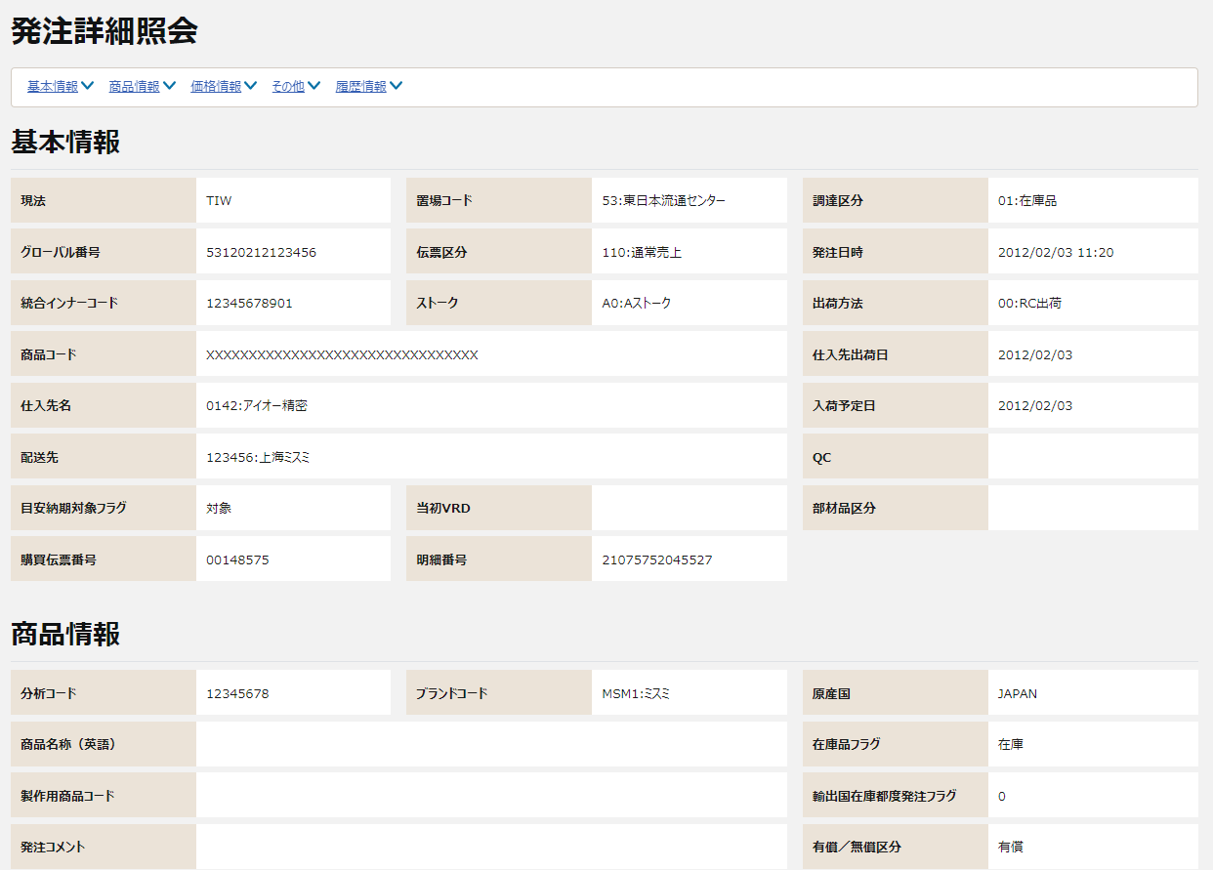

①
【目安納期】
目安納期対象フラグを追加する
※レイアウト未定

②

購買伝票番号と明細番号
目安納期対象フラグ
【SOPO分離】
購買伝票番号と明細番号を追加する
※レイアウト未定
②

③

④

⑤

⑥

【NRIメモ】
ASISでは海外現法の商品情報と価格情報の表示順が逆になっている。
NEWTONでは日本の表示順に統一する。

③
〇
①
②
 |  |  | 領域番号（画面項目定義参照）
 |  |  | ヘッダ
 |  |  | 基本情報
③
 |  |  | 商品情報
④
 |  |  | 価格情報
⑤
 |  |  | その他
⑥
 |  |  | 履歴情報

 |  | 海外現法(日本以外)
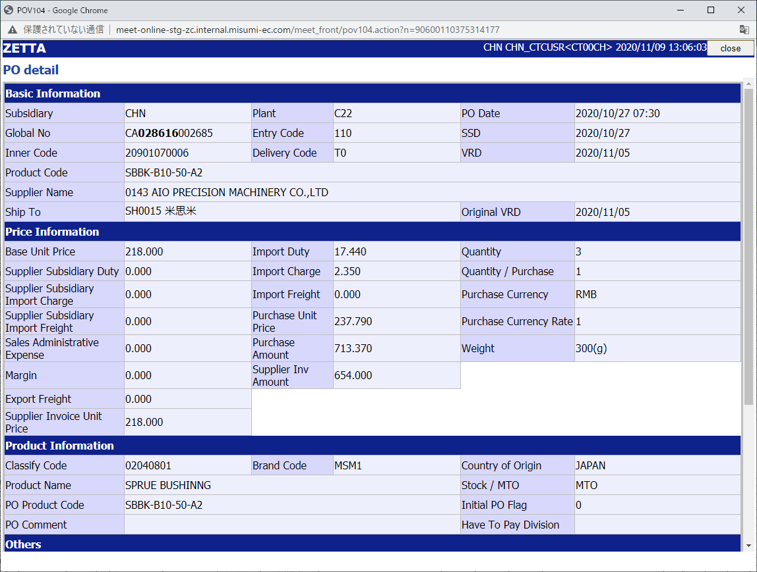
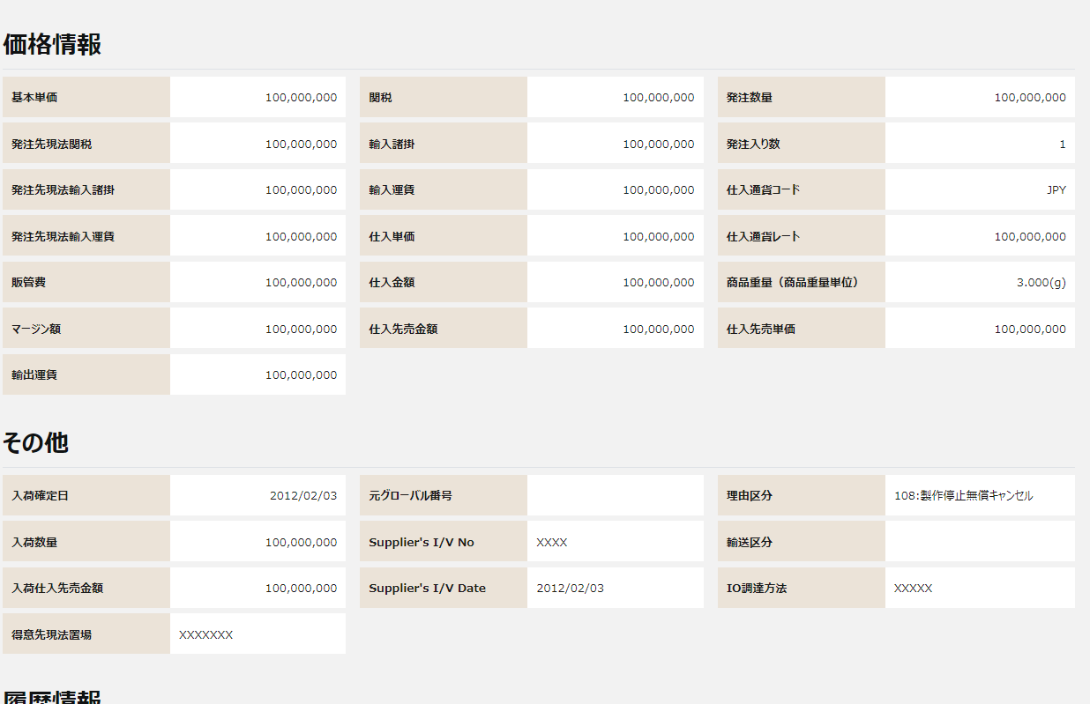

①
②
④
【目安納期】
目安納期対象フラグを追加する
※レイアウト未定

目安納期対象フラグ
購買伝票番号と明細番号
【SOPO分離】
購買伝票番号と明細番号を追加する
※レイアウト未定

④

③

⑤

⑤

⑥

⑥

 |  | 画面動作
 |  | ＜初期表示＞
Mockで各パターンの画面をハードコピーする

